상품제안서
마이브렐라 프라임 8K 3단 자동 우산 | 상품코드: F18079

 |  |  |  |  |  |  | 02-412-0044 | www.easy1.co.kr
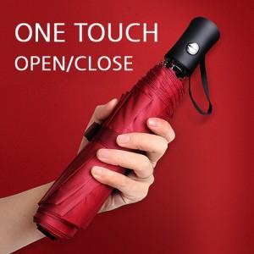

【상세/제작정보】

【인쇄/포장옵션】 | 실크 / 포장지포장

【공급단가】 | 수량 | 100~ | 300~ | 500~ | 1,000~ | 2,000~
*VAT별도 | 손잡이 인쇄 | 8,400원 | 8,100원 | 7,800원 | 7,500원 | 7,200원

【상품 URL】 | https://easy1.co.kr:443/src/goods_detail.php?gdno=18079

